Vekalet Ücreti Hesaplama Robotu
İSTANBUL CUMHURİYET BAŞSAVCILIĞI

~ Vekalet Ücreti Hesaplama Robotu ~

Tanım Seçiniz: | İlâm Vekalet Ücreti (Maktu Tutar) | KDV Oranı %: | 20%
 | TUTAR GİRİNİZ
Karardaki AAÜT Tutarı: | 45,000 | Gelir Vergisi Stopajı %: | 20%
CMK Mahsup Tutarı: | -
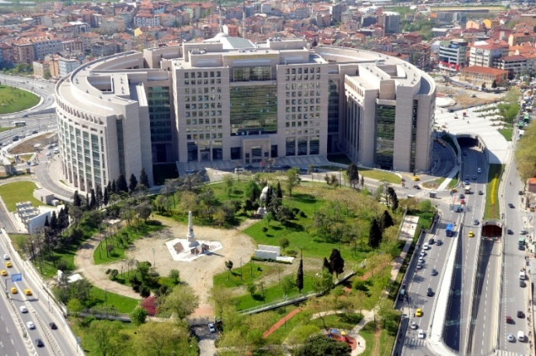
 |  | KDV Tevkifatı Oranı %: | 50%

 |  | KDV'li Brüt | 45,000.00
 |  | Brüt Ücret | 37,500.00
 |  | Gelir Vergisi (Stopaj) Tutarı | 7,500.00
 |  | Net Ücret Tutarı | 30,000.00
 |  | KDV Tutarı % | 7,500.00
 |  | KDV Tevkifat Tutarı | 3,750.00
 |  | Tahsil Edilen KDV Tutarı | 3,750.00
 |  | Ödenecek Tutar | 33,750.00
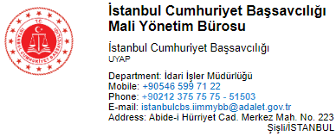
ALICI BİLGİLERİ İSTANBUL CUMHURİYET BAŞSAVCILIĞI Vergi Dairesi : Beyazıt Vergi Dairesi VKN : 8150290180 |  | ALICI BİLGİLERİ İSTANBUL CUMHURİYET BAŞSAVCILIĞI Vergi Dairesi : Beyazıt Vergi Dairesi VKN : 8150290180

*e-SMM ("Aslı Gibidir" onaylı ve Açıklama kısmına dosya bilgileri belirtilmeli),(belge no ve imzalı)
*EKTEKİ MATBUU BAŞVURU FORMU (Islah İmzalı ve şablonu bozulmadan),
*KEŞİNLEŞME ŞERHİ ("Aslı Gibidir" veya "Elektronik İmzalıdır" onaylı olması),
*GEREKÇELİ KARAR ("Aslı Gibidir" veya "Elektronik İmzalıdır" onaylı olması),
*VEKALETNAME (Harçlandırılmış ve üzerine Baro Pulu eklenmiş) ve BARO GÖREVLENDİRME YAZISI
*cmk mahsubu için dosyasından alınmış yargılama gideri bildirim yazısı
NOT: Başka vekil kaydı var ise; "Muvafakatname (ISLAK İMZALI) - mahkemesinden alınmış ek karar
Diğer avukatın görevinin sonlandığına dair duruşma zaptı - durum bildirir üstyazı -
derkenar(KAŞELİ-MÜHÜR VE ISLAK İMZALI)" evraklarından biri mutlaka olmalıdır.
***Gerekçeli Kararın TARAFLARIN BULUNDUĞU İlk Sayfa(lar) ve HÜKÜM kısmının olduğu sayfa(lar).
***Tüm Evrakların 1 (BİR) SURET hazırlanması yeterlidir. Emrecan GÜNEŞ-278536
BAŞVURU FORMU VE MAKTU ÜCRETLER İÇİN MAKBUZ ÖRNEKLERİNE KAREKOD DAN ULAŞABİLİRSİNİZ.

